ปก_Banc


กระบะเพื่อการพาณิชย์
2024

ตาม Package ที่เลือกซื้อ

@ Motor Insurance Underwriting Specialist

As of_20/11/2566

รถกระบะเพื่อการพาณิชย์
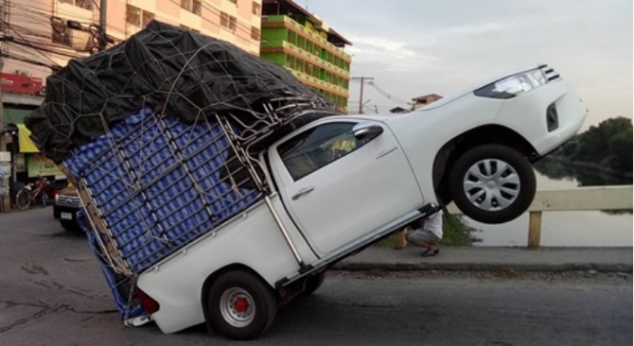
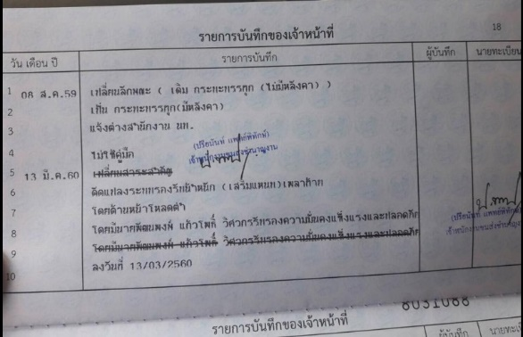
กลุ่มลูกค้าเป้าหมาย

- รถกระบะเพื่อการพาณิชย์ยี่ห้อ ISUZU , MITSUBISHI , NISSAN และ TOYOTA ที่จดทะเบียนเป็น รย. 3 (รถบรรทุกเพื่อการพาณิชย์)

จุดขายผลิตภัณฑ์

 | - ประกันภัยรถยนต์ประเภท 1 ซ่อมอู่ทั่วไป |  | - ต้องตรวจสภาพรถยนต์ก่อนรับประกันภัย
 | - คุ้มครองครอบคลุมทุกภัย |  | - รับประกันอุปกรณ์เสริม และอุปกรณ์ตกแต่ง ตาม Package ที่เลือกซื้อ
 | - เป็นกรมธรรม์แบบไม่ระบุชื่อผู้ขับขี่ |  | - ไม่มีค่าเสียหายส่วนแรก**
 | - รับประกันภัยรถยนต์อายุ 2 – 10 ปี |  | (ยกเว้นกรณีไม่ได้เกิดจากการชน / คว่ำ และไม่สามารถแจ้งให้บริษัทฯ
 |  |  | ทราบถึงคู่กรณีอีกฝ่ายหนึ่งได้**)

ความคุ้มครอง

 | ความคุ้มครอง | ทุนประกันภัย
 | 1.ความเสียหายต่อรถยนต์ที่เอาประกันภัย
 | - รถยนต์สูญหาย ไฟไหม้ | ตามทุนประกันภัย
 | - ความเสียหายต่อรถยนต์ | ตามทุนประกันภัย
 | - คุ้มครองอุปกรณ์เพิ่มเติม | ตามแผนที่เลือก
 | 2.ความรับผิดต่อบุคคลภายนอก
 | - ความเสียหายต่อชีวิต ร่างกาย หรืออนามัย / คน | ไม่เกิน 500,000 บาท / คน
 | - ความเสียหายต่อชีวิต ร่างกาย หรืออนามัย / ครั้ง | ไม่เกิน 10,000,000 บาท / ครั้ง
 | - ความเสียหายต่อทรัพย์สิน | ไม่เกิน 1,500,000 บาท / ครั้ง
 | 3.ความคุ้มครองตามเอกสารแนบท้าย
 | - อุบัติเหตุส่วนบุคคล ผู้ขับขี่ หรือผู้โดยสาร | ไม่เกิน 100,000 บาท / คน
 | - ค่ารักษาพยาบาล ผู้ขับขี่ หรือผู้โดยสาร | ไม่เกิน 100,000 บาท / คน
 | - การประกันตัวผู้ขับขี่ในคดีอาญา | ไม่เกิน 200,000 บาท / ครั้ง

ข้อยกเว้นการรับประกันภัย

 | 1. ไม่รับประกันรถสาธารณะ (ป้ายเหลือง) |  |  | ไม่มีบริการช่วยเหลือฉุกเฉิน
 | 2. ไม่รับประกันรถที่ติดตั้งตู้เย็น / เครื่องทำความเย็น |  |  | ไม่สามารถให้ส่วนลดกล้อง หรือให้ส่วนลดอื่นๆ เพิ่มเติมได้
 | 3. ไม่คุ้มครองสติกเกอร์ตกแต่งและโฆษณา |  |  | ไม่สามารถระบุชื่อผู้ขับขี่
 | 4. ไม่คุ้มครองชิ้นส่วนตกแต่งเคฟล่า
 | 5. ไม่คุ้มครองระบบไฮโดรลิคที่ติดตั้งมากับตัวรถ
 | 6.ไม่คุ้มครองสเกิร์ตหน้า-หลังและด้านข้างซ้าย-ขวา
 | หมายเหตุ : หากมีประเด็นต่างๆในความคุ้มครองอุปกรณ์เพิ่มเติม ใช้ตามหลักเกณฑ์ของทางบริษัทฯ และเป็นไปดุลยพินิจของฝ่ายคุมราคา

